UT-SES-001
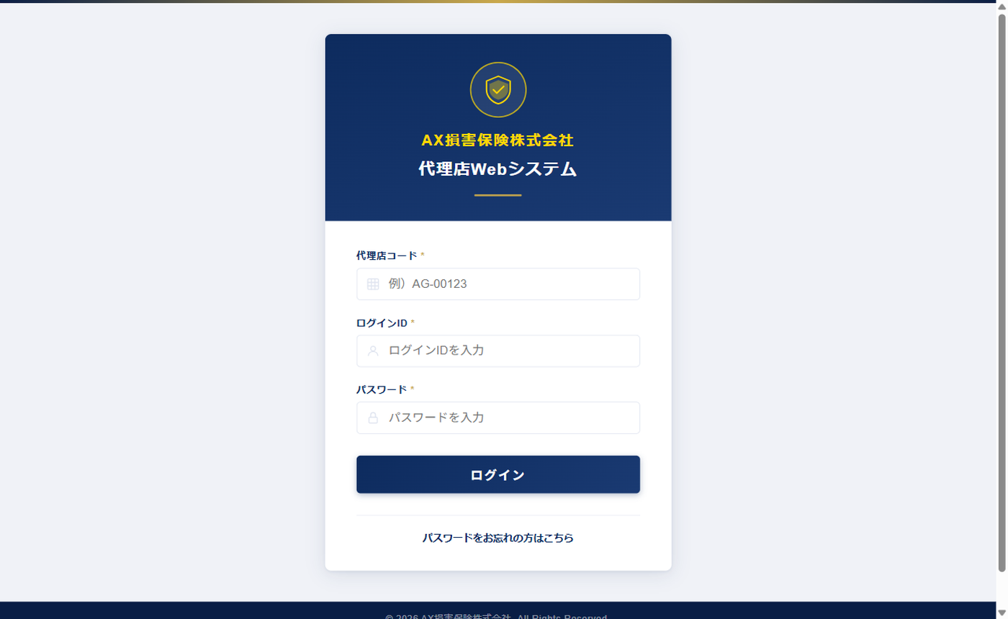
UT-SES-001 [Tab A] 代理店ログイン画面 表示確認
確認内容：代理店認証タブ（Tab A）で login.html を開き、ネイビー系テーマの代理店ログイン画面が表示されることを確認
テスト実施日：2026/05/30 環境：ローカルファイル（file://） ブラウザ：Chromium (Playwright headless=False)

UT-SES-002
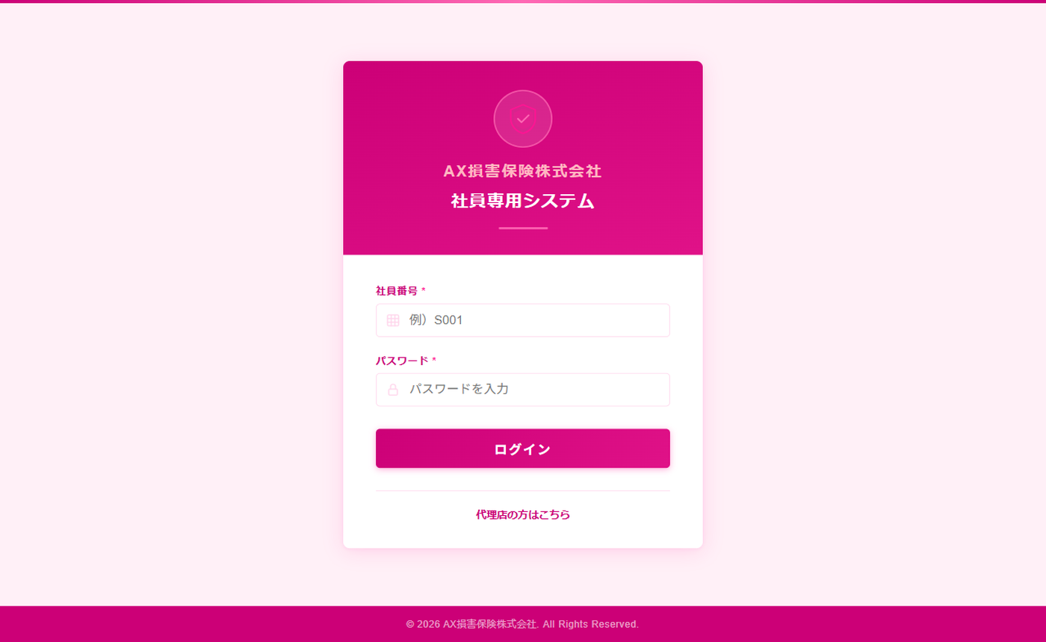
UT-SES-002 [Tab B] 社員ログイン画面 表示確認
確認内容：別タブ（Tab B）で staff_login.html を開き、ピンク系テーマの社員ログイン画面が表示されること。Tab A のセッションに影響がないことを確認
テスト実施日：2026/05/30 環境：ローカルファイル（file://） ブラウザ：Chromium (Playwright headless=False)

UT-SES-003
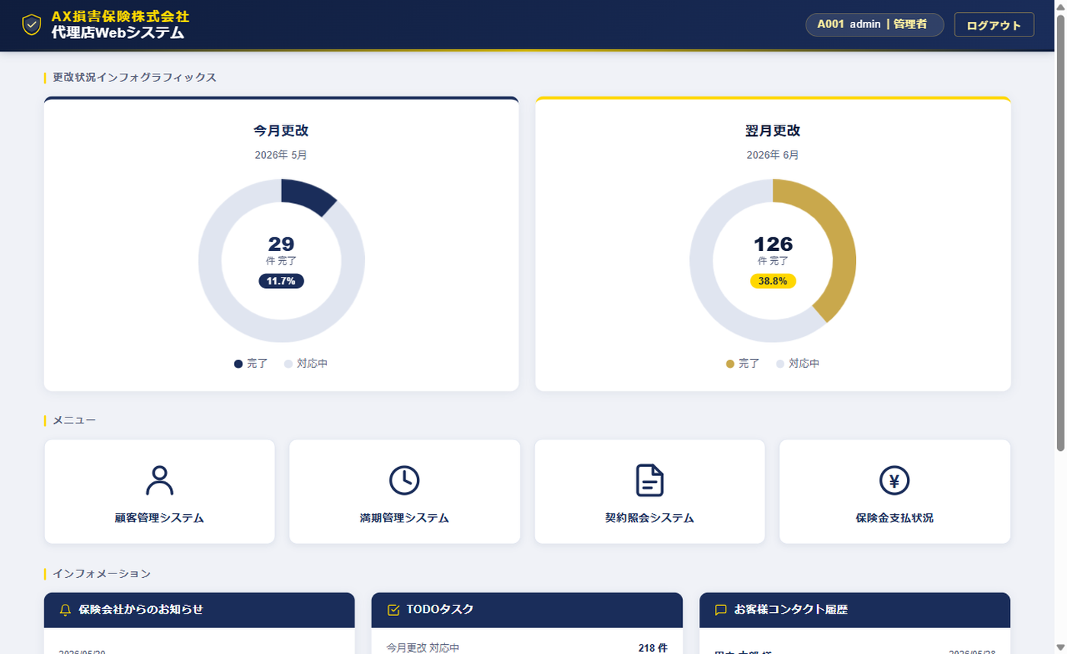
UT-SES-003 [Tab A] 代理店ログイン → ダッシュボード遷移確認
確認内容：Tab A で A001/admin/password123 でログインし dashboard.html へ遷移。「A001 admin｜管理者」バッジ・代理店テーマが表示されることを確認
テスト実施日：2026/05/30 環境：ローカルファイル（file://） ブラウザ：Chromium (Playwright headless=False)

UT-SES-004
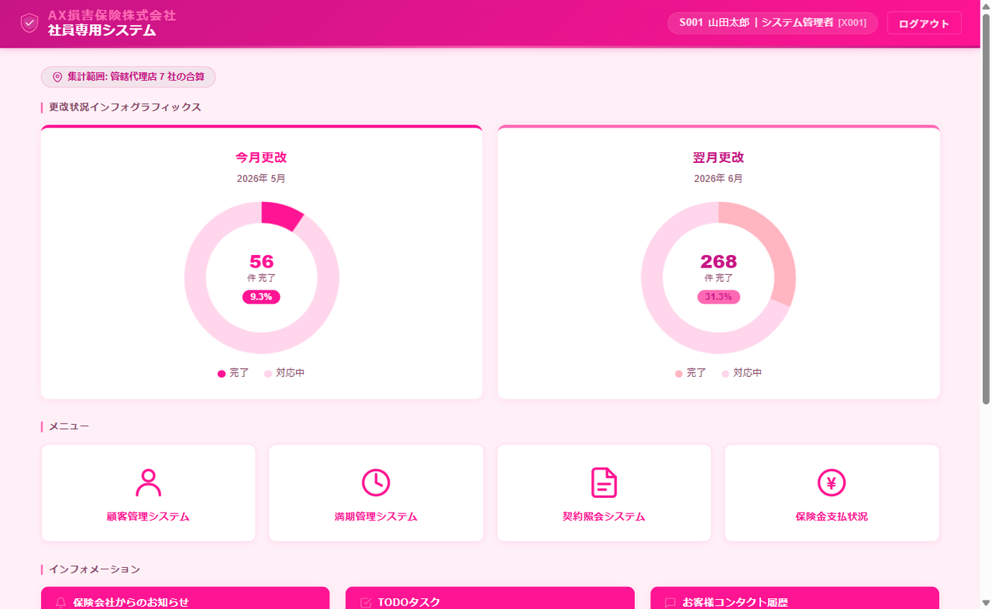
UT-SES-004 [Tab B] 社員ログイン → ダッシュボード遷移確認
確認内容：Tab B で S001/staff123 でログインし dashboard.html へ遷移。社員バッジ・社員テーマ（ピンク）が表示されること。Tab A のセッションが変化していないことを確認
テスト実施日：2026/05/30 環境：ローカルファイル（file://） ブラウザ：Chromium (Playwright headless=False)

UT-SES-007
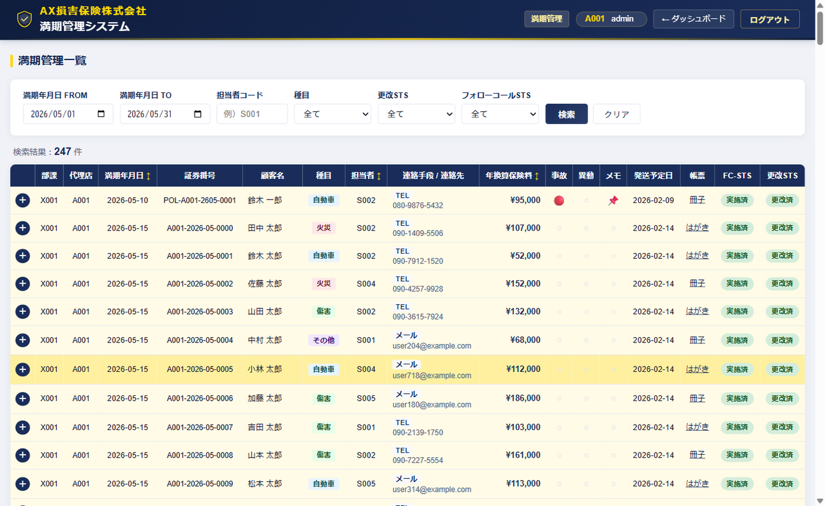
UT-SES-007 [Tab A] 満期管理画面 遷移確認
確認内容：Tab A のダッシュボードで「満期管理システム」ボタンをクリックし maturity.html へ遷移。ヘッダーに A001 と代理店テーマが表示されることを確認
テスト実施日：2026/05/30 環境：ローカルファイル（file://） ブラウザ：Chromium (Playwright headless=False)

UT-SES-008
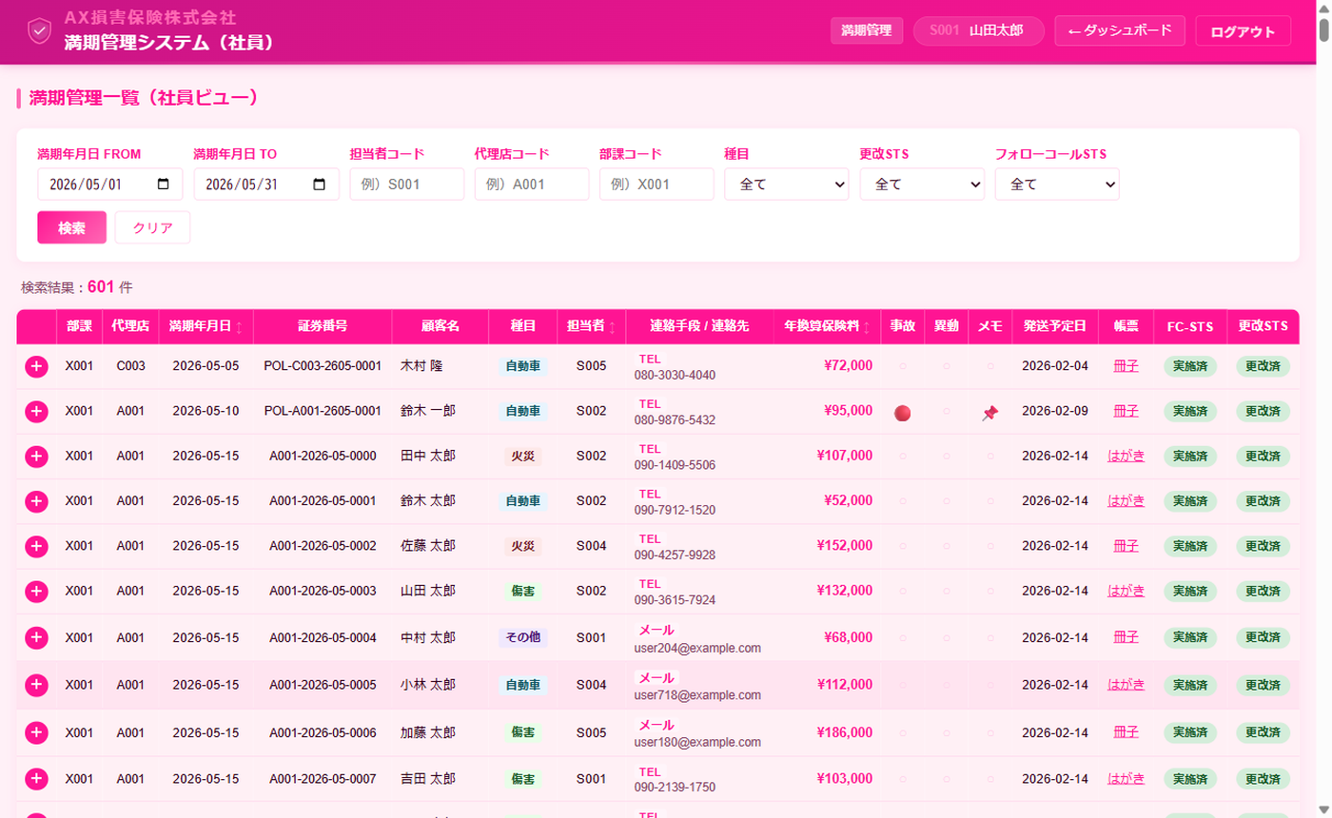
UT-SES-008 [Tab B] 満期管理画面 遷移確認（Tab A 遷移後の競合なし）
確認内容：Tab B のダッシュボードで「満期管理システム」ボタンをクリックし maturity.html へ遷移。S001 と社員テーマが表示され Tab A の遷移による影響がないことを確認
テスト実施日：2026/05/30 環境：ローカルファイル（file://） ブラウザ：Chromium (Playwright headless=False)

UT-SES-009
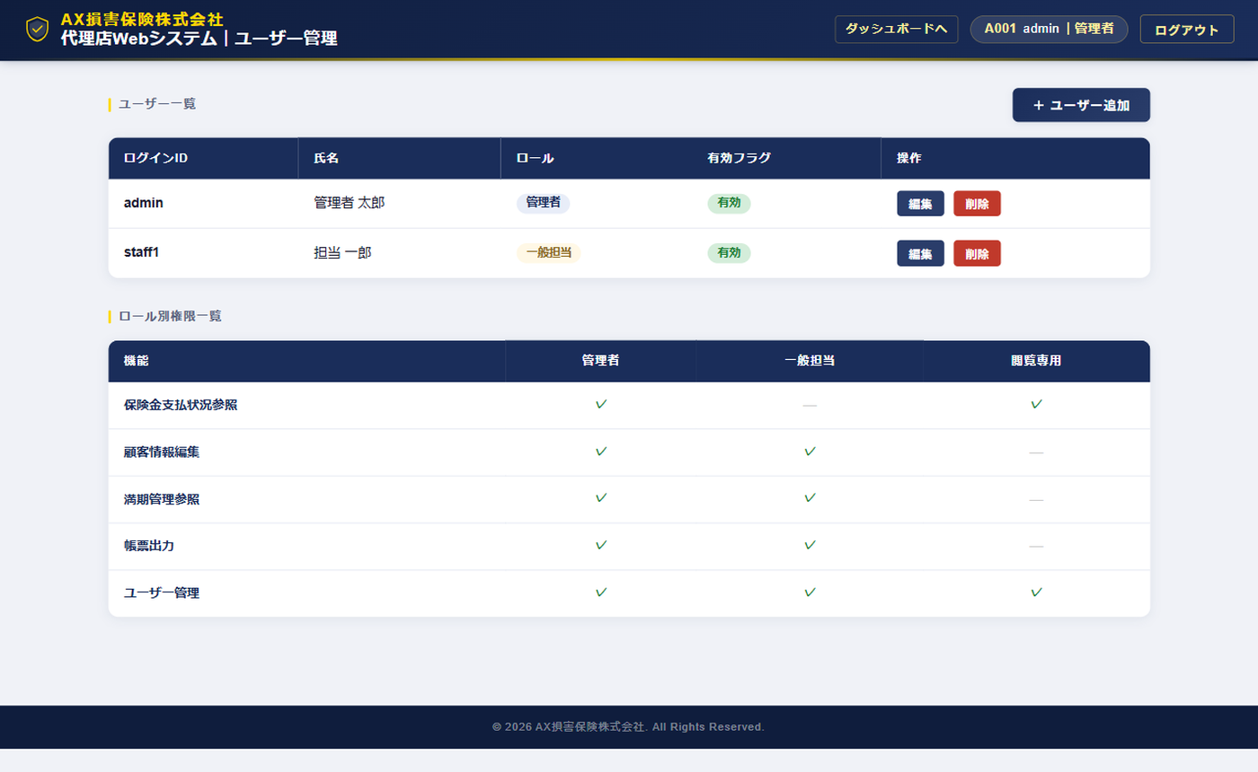
UT-SES-009 [Tab A] 権限設定画面(admin.html) 遷移確認
確認内容：Tab A の満期管理から「← ダッシュボード」→ dashboard.html に戻り admin.html へ遷移。代理店管理者セッション（A001/admin）で権限設定画面が正常表示されることを確認
テスト実施日：2026/05/30 環境：ローカルファイル（file://） ブラウザ：Chromium (Playwright headless=False)

